Balance termico
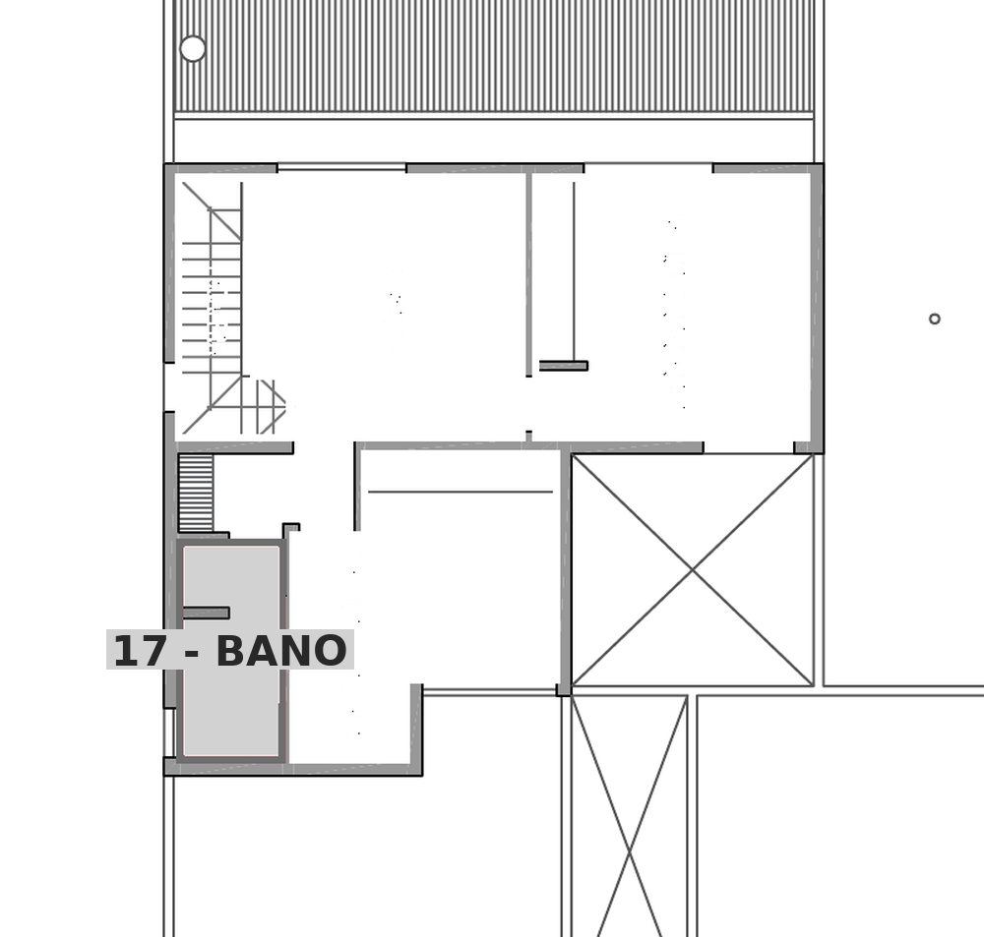
FORMULARIO DE BALANCE TERMICO PARA CALEFACCION |  |  |  |  |  | largo | alto

LOCAL 01 - Cocina / comedor (PB) - altura 3.00 m
Nro | DESCRIPCION | DIMENSIONES (m) | AREA (m2) | FACTOR | PERDIDA CALOR (Kcal/h)
1 | VENTANA
 | VA01 | 0.75 x 3.00 | 2.25 | 60 | 135.0 | 0.75 | 3.00
 | PF03 | 2.88 x 3.00 | 8.64 | 60 | 518.4 | 2.88 | 3.00
 | PF04 | 2.70 x 0.60 | 1.62 | 60 | 97.2 | 2.70 | 0.60
 | PV02 | 2.48 x 3.00 | 7.44 | 60 | 446.4 | 2.48 | 3.00
2 | PAREDES EXTERIORES
 | AISLADAS (NO) | 7.63 x 3.00 | 22.89 | 20 | 457.8 | 7.63 | 3.00
 | AISLADAS (SO) | 3.56 x 3.00 | 10.68 | 20 | 213.6 | 3.56 | 3.00
 | INTERIORES (SE) | 7.63 x 3.00 | 22.89 | 25 | 572.3 | 7.63 | 3.00
 | INTERIORES (NE) | 3.56 x 3.00 | 10.68 | 25 | 267.0 | 3.56 | 3.00
3 | TECHOS O CIELORRASOS
 | TECHO NO AISLADO |  |  | 30
 | TECHO AISLADO |  |  | 20
 | TECHO ENTREPISO | por croquis | 27.16 | 15 | 407.4
4 | PISO
 | SOBRE TIERRA | por croquis | 27.16 | 10 | 271.6
 | SOBRE LOCAL OCUPADO |  |  | 15
5 | INFILTRACION |  | VOL. (m3)
 | UNA PARED EXTERIOR |  |  | 6
 | DOS PAREDES EXTERIORES | 27.16 m2 x 3.00 | 81.48 | 9 | 733.3
 | TRES O MAS PAREDES EXTERIORES |  |  | 12
6 | SUBTOTAL |  |  |  | 4120.0
7 | PERDIDA TOTAL | 4120.00 X 1.07 (FI) X 1 (FO) X 1 (FZ) |  |  | 4408.4
 | Carga de locales sin emisor
 | CARGA TOTAL A CUBRIR |  |  |  | 4408.4

 | Salto termico: dt = (te+ts)/2 - ti | 86 - 20 = 66 C
 | Kcal/h por elemento | 274.40
 | Elementos necesarios | 17
 | Ancho del radiador (cm) | 136
 | Radiador adoptado | Peisa Tropical 80-500

 | Ubicacion en planta de 01 - Cocina / comedor
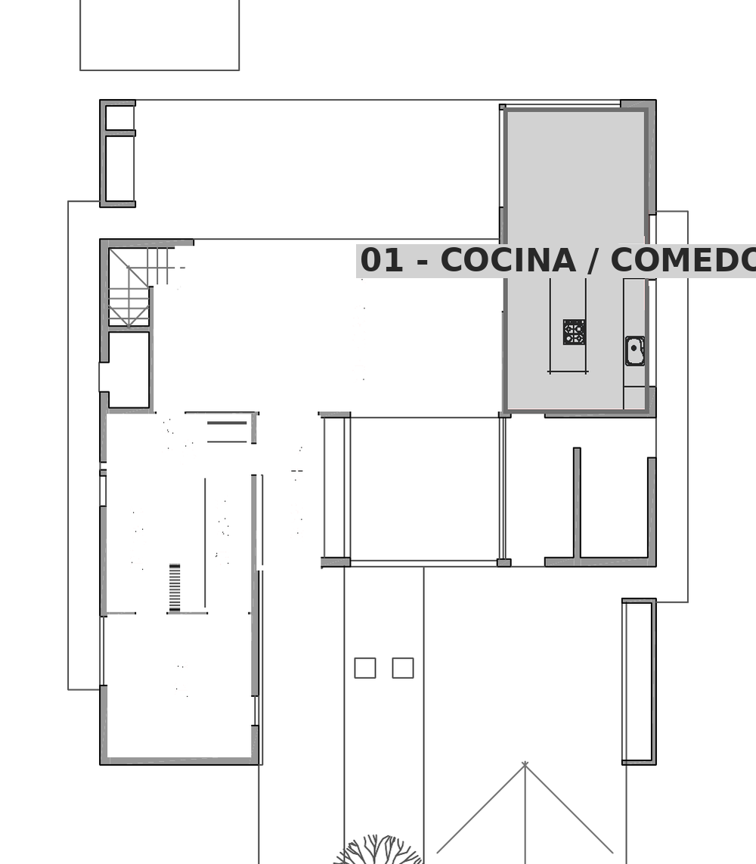

LOCAL 06 - Living / comedor (PB) - altura 3.00 m
Nro | DESCRIPCION | DIMENSIONES (m) | AREA (m2) | FACTOR | PERDIDA CALOR (Kcal/h)
1 | VENTANA
 | PF02 | 3.75 x 3.00 | 11.25 | 60 | 675.0 | 3.75 | 3.00
 | PV01 | 7.70 x 3.00 | 23.10 | 60 | 1386.0 | 7.70 | 3.00
2 | PAREDES EXTERIORES
 | AISLADAS (SE) | 8.66 x 3.00 | 25.98 | 20 | 519.6 | 8.66 | 3.00
 | AISLADAS |  |  | 20
 | INTERIORES (NE) | 4.06 x 3.00 | 12.18 | 25 | 304.5 | 4.06 | 3.00
 | INTERIORES (NO) | 8.66 x 3.00 | 25.98 | 25 | 649.5 | 8.66 | 3.00
 | INTERIORES (SO) | 4.06 x 3.00 | 12.18 | 25 | 304.5 | 4.06 | 3.00
3 | TECHOS O CIELORRASOS
 | TECHO NO AISLADO |  |  | 30
 | TECHO AISLADO |  |  | 20
 | TECHO ENTREPISO | por croquis | 35.16 | 15 | 527.4
4 | PISO
 | SOBRE TIERRA | por croquis | 35.16 | 10 | 351.6
 | SOBRE LOCAL OCUPADO |  |  | 15
5 | INFILTRACION |  | VOL. (m3)
 | UNA PARED EXTERIOR | 35.16 m2 x 3.00 | 105.48 | 6 | 632.9
 | DOS PAREDES EXTERIORES |  |  | 9
 | TRES O MAS PAREDES EXTERIORES |  |  | 12
6 | SUBTOTAL |  |  |  | 5351.0
7 | PERDIDA TOTAL | 5351.00 X 1.07 (FI) X 1 (FO) X 1 (FZ) |  |  | 5725.6
 | Carga de locales sin emisor | 07 - Hall / ingreso |  |  | 2339.6
 | CARGA TOTAL A CUBRIR |  |  |  | 8065.2

 | Salto termico: dt = (te+ts)/2 - ti | 86 - 20 = 66 C
 | Kcal/h por elemento | 274.40
 | Elementos necesarios | 30
 | Ancho del radiador (cm) | 240
 | Radiador adoptado | Peisa Tropical 80-500

 | Ubicacion en planta de 06 - Living / comedor
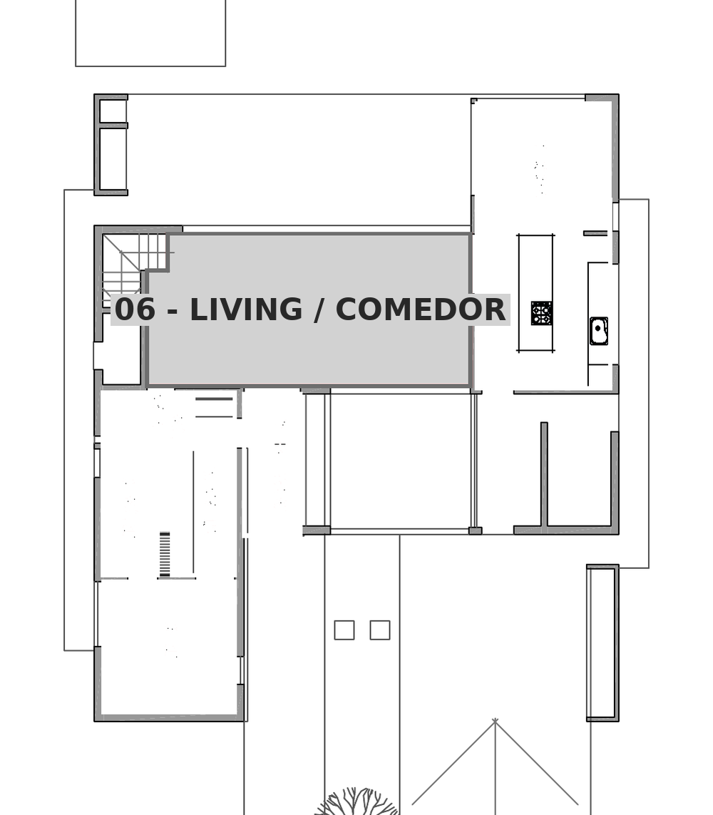

LOCAL 07 - Hall / ingreso (PB) - altura 3.00 m
Nro | DESCRIPCION | DIMENSIONES (m) | AREA (m2) | FACTOR | PERDIDA CALOR (Kcal/h)
1 | VENTANA
 | PF01 | 3.55 x 3.00 | 10.65 | 60 | 639.0 | 3.55 | 3.00
 | H01 | 1.50 x 3.00 | 4.50 | 60 | 270.0 | 1.50 | 3.00
2 | PAREDES EXTERIORES
 | AISLADAS (SO) | 4.00 x 3.00 | 12.00 | 20 | 240.0 | 4.00 | 3.00
 | AISLADAS (SE) | 2.15 x 3.00 | 6.45 | 20 | 129.0 | 2.15 | 3.00
 | INTERIORES (NE) | 4.00 x 3.00 | 12.00 | 25 | 300.0 | 4.00 | 3.00
 | INTERIORES (NO) | 2.15 x 3.00 | 6.45 | 25 | 161.3 | 2.15 | 3.00
3 | TECHOS O CIELORRASOS
 | TECHO NO AISLADO |  |  | 30
 | TECHO AISLADO |  |  | 20
 | TECHO ENTREPISO | por croquis | 8.60 | 15 | 129.0
4 | PISO
 | SOBRE TIERRA | por croquis | 8.60 | 10 | 86.0
 | SOBRE LOCAL OCUPADO |  |  | 15
5 | INFILTRACION |  | VOL. (m3)
 | UNA PARED EXTERIOR |  |  | 6
 | DOS PAREDES EXTERIORES | 8.60 m2 x 3.00 | 25.80 | 9 | 232.2
 | TRES O MAS PAREDES EXTERIORES |  |  | 12
6 | SUBTOTAL |  |  |  | 2186.5
7 | PERDIDA TOTAL | 2186.50 X 1.07 (FI) X 1 (FO) X 1 (FZ) |  |  | 2339.6
 | Carga de locales sin emisor
 | CARGA TOTAL A CUBRIR |  |  |  | 2339.6

 | SIN EMISOR | la cubre el radiador de 06 - Living / comedor

 | Ubicacion en planta de 07 - Hall / ingreso
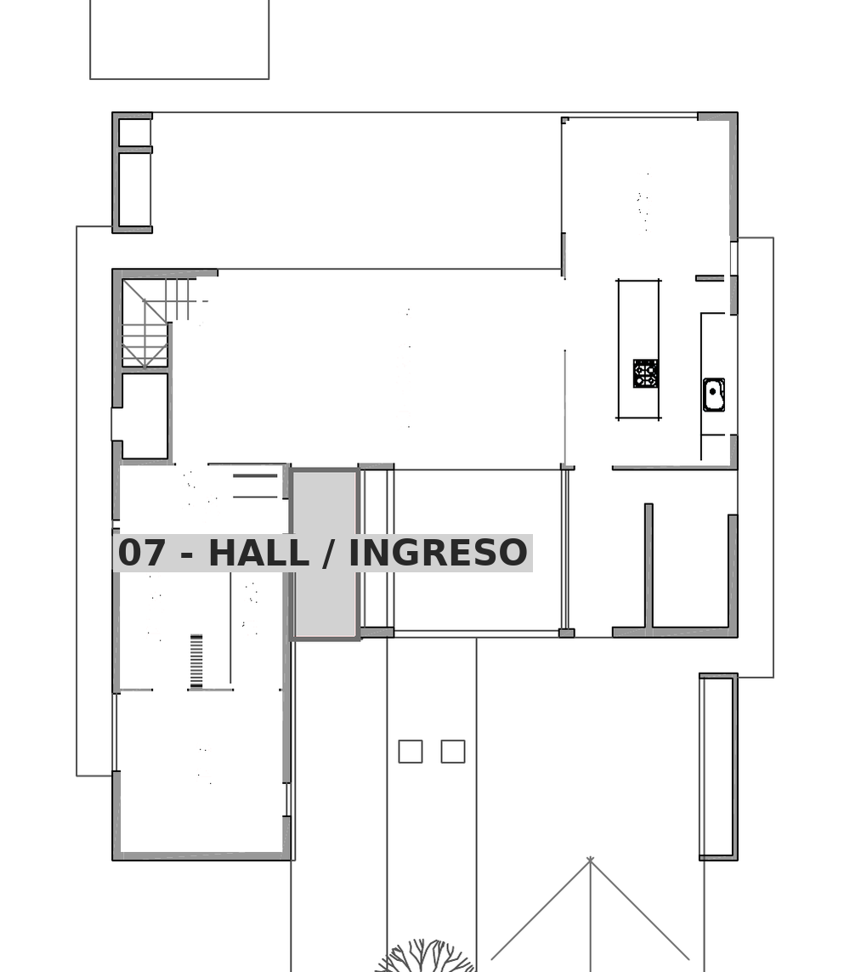

LOCAL 08 - Vestidor (PB) - altura 3.00 m
Nro | DESCRIPCION | DIMENSIONES (m) | AREA (m2) | FACTOR | PERDIDA CALOR (Kcal/h)
1 | VENTANA
 | (sin aberturas) |  |  | 60
2 | PAREDES EXTERIORES
 | AISLADAS (SO) | 1.70 x 3.00 | 5.10 | 20 | 102.0 | 1.70 | 3.00
 | AISLADAS |  |  | 20
 | INTERIORES (SO) | 3.17 x 3.00 | 9.51 | 25 | 237.8 | 3.17 | 3.00
 | INTERIORES (NE) | 3.38 x 3.00 | 10.14 | 25 | 253.5 | 3.38 | 3.00
 | INTERIORES (NO) | 0.57 x 3.00 | 1.71 | 25 | 42.8 | 0.57 | 3.00
 | INTERIORES (NE) | 1.49 x 3.00 | 4.47 | 25 | 111.8 | 1.49 | 3.00
 | INTERIORES (SE) | 1.66 x 3.00 | 4.98 | 25 | 124.5 | 1.66 | 3.00
3 | TECHOS O CIELORRASOS
 | TECHO NO AISLADO |  |  | 30
 | TECHO AISLADO |  |  | 20
 | TECHO ENTREPISO | por croquis | 7.23 | 15 | 108.5
4 | PISO
 | SOBRE TIERRA | por croquis | 7.23 | 10 | 72.3
 | SOBRE LOCAL OCUPADO |  |  | 15
5 | INFILTRACION |  | VOL. (m3)
 | UNA PARED EXTERIOR | 7.23 m2 x 3.00 | 21.69 | 6 | 130.1
 | DOS PAREDES EXTERIORES |  |  | 9
 | TRES O MAS PAREDES EXTERIORES |  |  | 12
6 | SUBTOTAL |  |  |  | 1183.3
7 | PERDIDA TOTAL | 1183.30 X 1.07 (FI) X 1 (FO) X 1 (FZ) |  |  | 1266.1
 | Carga de locales sin emisor
 | CARGA TOTAL A CUBRIR |  |  |  | 1266.1

 | Salto termico: dt = (te+ts)/2 - ti | 86 - 20 = 66 C
 | Kcal/h por elemento | 274.40
 | Elementos necesarios | 5
 | Ancho del radiador (cm) | 40
 | Radiador adoptado | Peisa Tropical 80-500

 | Ubicacion en planta de 08 - Vestidor
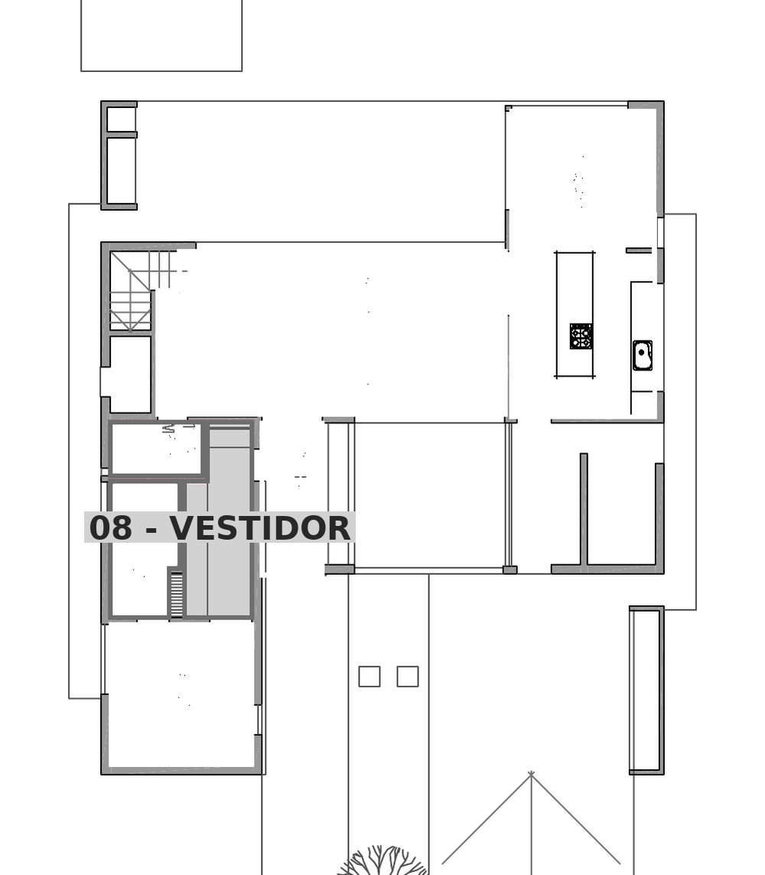

LOCAL Escalera (PB) - altura 3.00 m
Nro | DESCRIPCION | DIMENSIONES (m) | AREA (m2) | FACTOR | PERDIDA CALOR (Kcal/h)
1 | VENTANA
 | PF05 | 0.75 x 2.52 | 1.89 | 60 | 113.4 | 0.75 | 2.52
2 | PAREDES EXTERIORES
 | AISLADAS (NE) | 4.06 x 3.00 | 12.18 | 20 | 243.6 | 4.06 | 3.00
 | AISLADAS (SE) | 1.73 x 3.00 | 5.19 | 20 | 103.8 | 1.73 | 3.00
 | INTERIORES (SO) | 4.06 x 3.00 | 12.18 | 25 | 304.5 | 4.06 | 3.00
 | INTERIORES (NO) | 1.73 x 3.00 | 5.19 | 25 | 129.8 | 1.73 | 3.00
3 | TECHOS O CIELORRASOS
 | TECHO NO AISLADO |  |  | 30
 | TECHO AISLADO |  |  | 20
 | TECHO ENTREPISO | por croquis | 7.02 | 15 | 105.3
4 | PISO
 | SOBRE TIERRA | por croquis | 7.02 | 10 | 70.2
 | SOBRE LOCAL OCUPADO |  |  | 15
5 | INFILTRACION |  | VOL. (m3)
 | UNA PARED EXTERIOR |  |  | 6
 | DOS PAREDES EXTERIORES | 7.02 m2 x 3.00 | 21.06 | 9 | 189.5
 | TRES O MAS PAREDES EXTERIORES |  |  | 12
6 | SUBTOTAL |  |  |  | 1260.1
7 | PERDIDA TOTAL | 1260.10 X 1.07 (FI) X 1 (FO) X 1 (FZ) |  |  | 1348.3
 | Carga de locales sin emisor
 | CARGA TOTAL A CUBRIR |  |  |  | 1348.3

 | SIN EMISOR | la cubre el radiador de 14 - Play room

 | Ubicacion en planta de Escalera
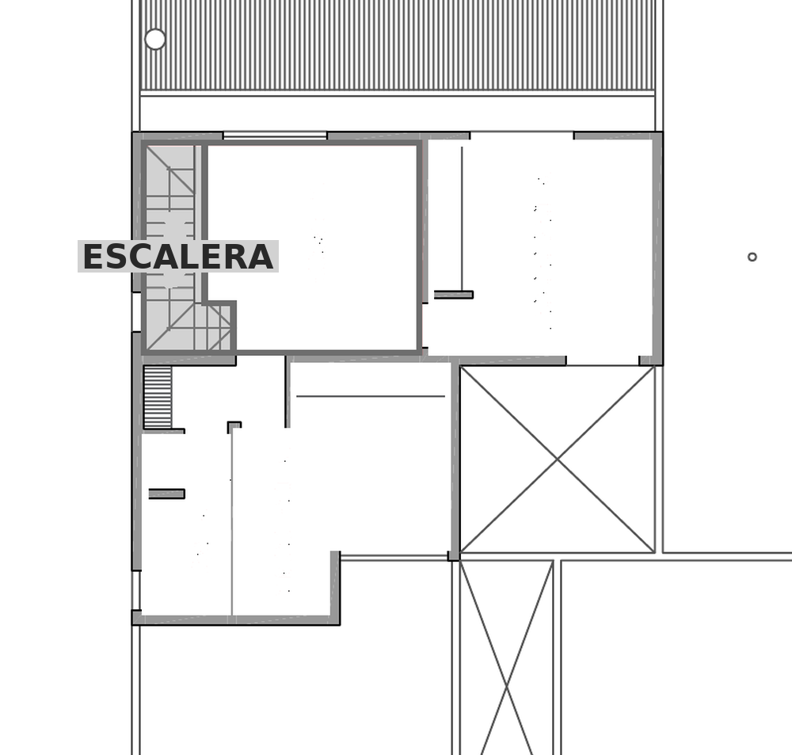

LOCAL 09 - Dormitorio suite (PB) - altura 3.00 m
Nro | DESCRIPCION | DIMENSIONES (m) | AREA (m2) | FACTOR | PERDIDA CALOR (Kcal/h)
1 | VENTANA
 | VA01 | 0.75 x 3.00 | 2.25 | 60 | 135.0 | 0.75 | 3.00
 | PV03 | 1.76 x 3.00 | 5.28 | 60 | 316.8 | 1.76 | 3.00
2 | PAREDES EXTERIORES
 | AISLADAS (NE) | 3.50 x 3.00 | 10.50 | 20 | 210.0 | 3.50 | 3.00
 | AISLADAS (SO) | 3.50 x 3.00 | 10.50 | 20 | 210.0 | 3.50 | 3.00
 | AISLADAS (SE) | 3.50 x 3.00 | 10.50 | 20 | 210.0 | 3.50 | 3.00
 | INTERIORES (NO) | 3.50 x 3.00 | 10.50 | 25 | 262.5 | 3.50 | 3.00
 | INTERIORES |  |  | 25
3 | TECHOS O CIELORRASOS
 | TECHO NO AISLADO |  |  | 30
 | TECHO AISLADO |  |  | 20
 | TECHO ENTREPISO | por croquis | 12.25 | 15 | 183.8
4 | PISO
 | SOBRE TIERRA | por croquis | 12.25 | 10 | 122.5
 | SOBRE LOCAL OCUPADO |  |  | 15
5 | INFILTRACION |  | VOL. (m3)
 | UNA PARED EXTERIOR |  |  | 6
 | DOS PAREDES EXTERIORES |  |  | 9
 | TRES O MAS PAREDES EXTERIORES | 12.25 m2 x 3.00 | 36.75 | 12 | 441.0
6 | SUBTOTAL |  |  |  | 2091.6
7 | PERDIDA TOTAL | 2091.60 X 1.07 (FI) X 1 (FO) X 1 (FZ) |  |  | 2238.0
 | Carga de locales sin emisor
 | CARGA TOTAL A CUBRIR |  |  |  | 2238.0

 | Salto termico: dt = (te+ts)/2 - ti | 86 - 20 = 66 C
 | Kcal/h por elemento | 274.40
 | Elementos necesarios | 9
 | Ancho del radiador (cm) | 72
 | Radiador adoptado | Peisa Tropical 80-500

 | Ubicacion en planta de 09 - Dormitorio suite
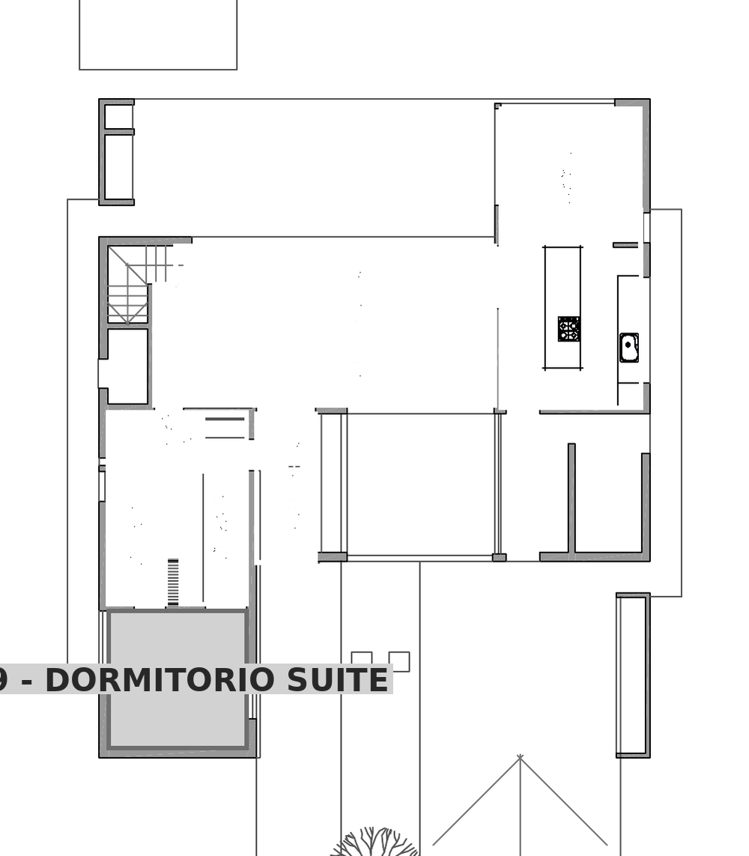

LOCAL 10 - Bano suite (PB) - altura 3.00 m
Nro | DESCRIPCION | DIMENSIONES (m) | AREA (m2) | FACTOR | PERDIDA CALOR (Kcal/h)
1 | VENTANA
 | VA02 | 0.75 x 2.15 | 1.61 | 60 | 96.6 | 0.75 | 2.15
2 | PAREDES EXTERIORES
 | AISLADAS (NE) | 3.38 x 3.00 | 10.14 | 20 | 202.8 | 3.38 | 3.00
 | AISLADAS |  |  | 20
 | INTERIORES (NO) | 1.72 x 3.00 | 5.16 | 25 | 129.0 | 1.72 | 3.00
 | INTERIORES (SO) | 3.38 x 3.00 | 10.14 | 25 | 253.5 | 3.38 | 3.00
 | INTERIORES (SE) | 1.72 x 3.00 | 5.16 | 25 | 129.0 | 1.72 | 3.00
3 | TECHOS O CIELORRASOS
 | TECHO NO AISLADO |  |  | 30
 | TECHO AISLADO |  |  | 20
 | TECHO ENTREPISO | por croquis | 5.81 | 15 | 87.2
4 | PISO
 | SOBRE TIERRA | por croquis | 5.81 | 10 | 58.1
 | SOBRE LOCAL OCUPADO |  |  | 15
5 | INFILTRACION |  | VOL. (m3)
 | UNA PARED EXTERIOR | 5.81 m2 x 3.00 | 17.43 | 6 | 104.6
 | DOS PAREDES EXTERIORES |  |  | 9
 | TRES O MAS PAREDES EXTERIORES |  |  | 12
6 | SUBTOTAL |  |  |  | 1060.8
7 | PERDIDA TOTAL | 1060.80 X 1.07 (FI) X 1 (FO) X 1 (FZ) |  |  | 1135.1
 | Carga de locales sin emisor
 | CARGA TOTAL A CUBRIR |  |  |  | 1135.1

 | Salto termico: dt = (te+ts)/2 - ti | 86 - 20 = 66 C
 | Kcal/h del toallero Scala/Domino 80 | 708
 | Kcal/h del toallero Scala/Domino 150 | 1315
 | Toalleros necesarios | 1
 | Toallero adoptado | Peisa Scala / Domino 150 (500 x 1500 mm)

 | Ubicacion en planta de 10 - Bano suite
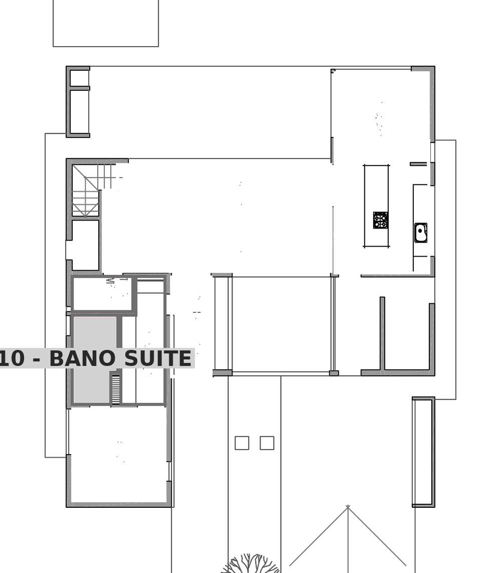

LOCAL 11 - Bano visitas (PB) - altura 3.00 m
Nro | DESCRIPCION | DIMENSIONES (m) | AREA (m2) | FACTOR | PERDIDA CALOR (Kcal/h)
1 | VENTANA
 | (sin aberturas) |  |  | 60
2 | PAREDES EXTERIORES
 | AISLADAS (NE) | 1.30 x 3.00 | 3.90 | 20 | 78.0 | 1.30 | 3.00
 | AISLADAS |  |  | 20
 | INTERIORES (NO) | 2.40 x 3.00 | 7.20 | 25 | 180.0 | 2.40 | 3.00
 | INTERIORES (SE) | 2.40 x 3.00 | 7.20 | 25 | 180.0 | 2.40 | 3.00
 | INTERIORES (SO) | 1.30 x 3.00 | 3.90 | 25 | 97.5 | 1.30 | 3.00
3 | TECHOS O CIELORRASOS
 | TECHO NO AISLADO |  |  | 30
 | TECHO AISLADO |  |  | 20
 | TECHO ENTREPISO | por croquis | 3.12 | 15 | 46.8
4 | PISO
 | SOBRE TIERRA | por croquis | 3.12 | 10 | 31.2
 | SOBRE LOCAL OCUPADO |  |  | 15
5 | INFILTRACION |  | VOL. (m3)
 | UNA PARED EXTERIOR | 3.12 m2 x 3.00 | 9.36 | 6 | 56.2
 | DOS PAREDES EXTERIORES |  |  | 9
 | TRES O MAS PAREDES EXTERIORES |  |  | 12
6 | SUBTOTAL |  |  |  | 669.7
7 | PERDIDA TOTAL | 669.70 X 1.07 (FI) X 1 (FO) X 1 (FZ) |  |  | 716.6
 | Carga de locales sin emisor
 | CARGA TOTAL A CUBRIR |  |  |  | 716.6

 | Salto termico: dt = (te+ts)/2 - ti | 86 - 20 = 66 C
 | Kcal/h del toallero Scala/Domino 80 | 708
 | Kcal/h del toallero Scala/Domino 150 | 1315
 | Toalleros necesarios | 1
 | Toallero adoptado | Peisa Scala / Domino 150 (500 x 1500 mm)

 | Ubicacion en planta de 11 - Bano visitas
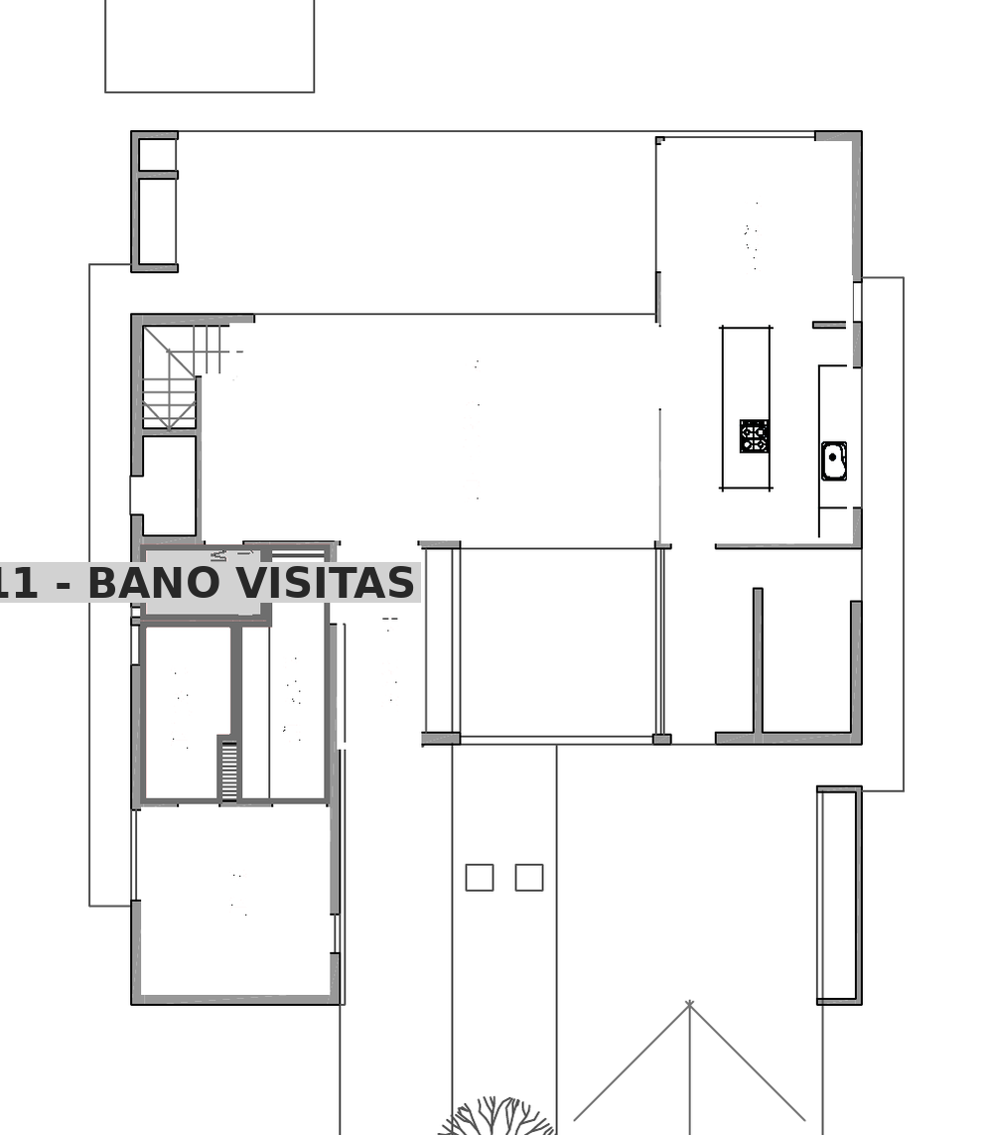

LOCAL 13 - Dormitorio Norte (PA) - altura 3.00 m
Nro | DESCRIPCION | DIMENSIONES (m) | AREA (m2) | FACTOR | PERDIDA CALOR (Kcal/h)
1 | VENTANA
 | VA04 | 2.00 x 2.52 | 5.04 | 60 | 302.4 | 2.00 | 2.52
 | VA05 | 1.40 x 2.52 | 3.53 | 60 | 211.8 | 1.40 | 2.52
2 | PAREDES EXTERIORES
 | AISLADAS (NO) | 4.25 x 3.00 | 12.75 | 20 | 255.0 | 4.25 | 3.00
 | AISLADAS (SE) | 4.25 x 3.00 | 12.75 | 20 | 255.0 | 4.25 | 3.00
 | AISLADAS (SO) | 4.00 x 3.00 | 12.00 | 20 | 240.0 | 4.00 | 3.00
 | INTERIORES (NE) | 4.00 x 3.00 | 12.00 | 25 | 300.0 | 4.00 | 3.00
 | INTERIORES |  |  | 25
3 | TECHOS O CIELORRASOS
 | TECHO NO AISLADO |  |  | 30
 | TECHO AISLADO | por croquis | 17.00 | 20 | 340.0
 | TECHO ENTREPISO |  |  | 15
4 | PISO
 | SOBRE TIERRA |  |  | 10
 | SOBRE LOCAL OCUPADO | por croquis | 17.00 | 15 | 255.0
5 | INFILTRACION |  | VOL. (m3)
 | UNA PARED EXTERIOR |  |  | 6
 | DOS PAREDES EXTERIORES |  |  | 9
 | TRES O MAS PAREDES EXTERIORES | 17.00 m2 x 3.00 | 51.00 | 12 | 612.0
6 | SUBTOTAL |  |  |  | 2771.2
7 | PERDIDA TOTAL | 2771.20 X 1.07 (FI) X 1 (FO) X 1 (FZ) |  |  | 2965.2
 | Carga de locales sin emisor
 | CARGA TOTAL A CUBRIR |  |  |  | 2965.2

 | Salto termico: dt = (te+ts)/2 - ti | 86 - 20 = 66 C
 | Kcal/h por elemento | 274.40
 | Elementos necesarios | 11
 | Ancho del radiador (cm) | 88
 | Radiador adoptado | Peisa Tropical 80-500

 | Ubicacion en planta de 13 - Dormitorio Norte
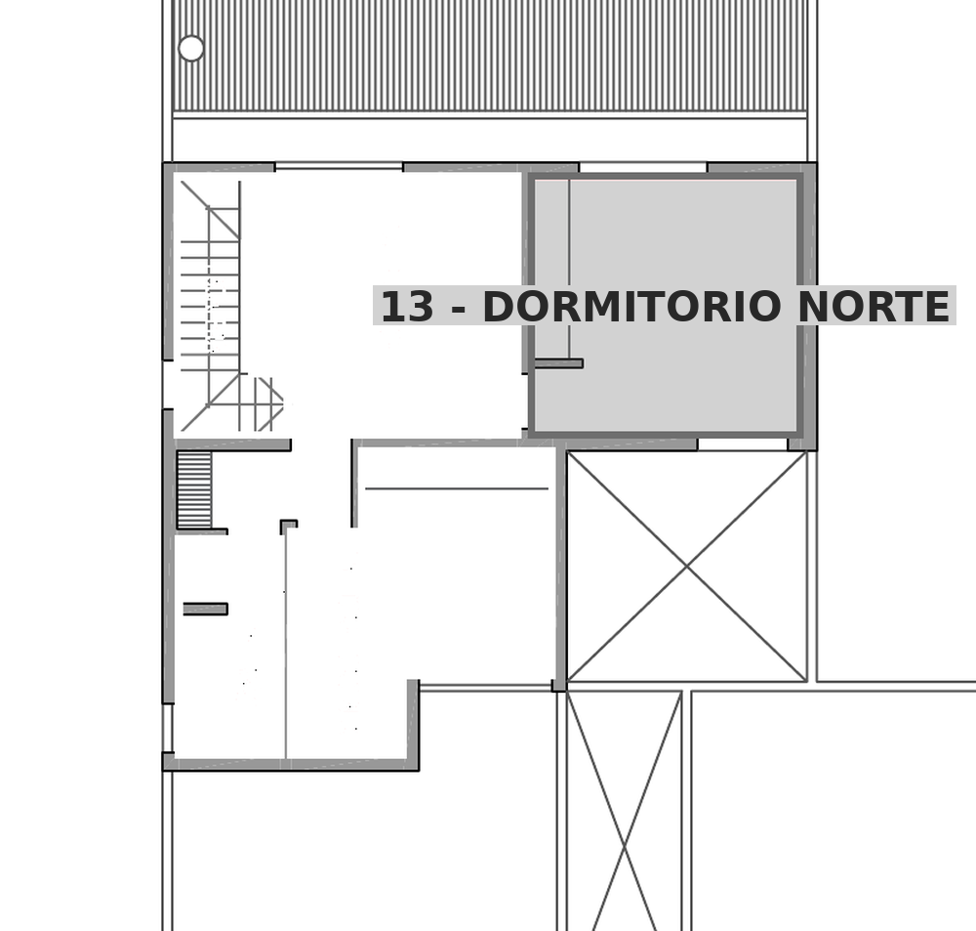

LOCAL 14 - Play room (PA) - altura 3.00 m
Nro | DESCRIPCION | DIMENSIONES (m) | AREA (m2) | FACTOR | PERDIDA CALOR (Kcal/h)
1 | VENTANA
 | VA04 | 2.00 x 2.52 | 5.04 | 60 | 302.4 | 2.00 | 2.52
2 | PAREDES EXTERIORES
 | AISLADAS (NO) | 4.13 x 3.00 | 12.39 | 20 | 247.8 | 4.13 | 3.00
 | AISLADAS |  |  | 20
 | INTERIORES (NE) | 4.08 x 3.00 | 12.24 | 25 | 306.0 | 4.08 | 3.00
 | INTERIORES (SE) | 4.13 x 3.00 | 12.39 | 25 | 309.8 | 4.13 | 3.00
3 | TECHOS O CIELORRASOS
 | TECHO NO AISLADO |  |  | 30
 | TECHO AISLADO | por croquis | 16.85 | 20 | 337.0
 | TECHO ENTREPISO |  |  | 15
4 | PISO
 | SOBRE TIERRA |  |  | 10
 | SOBRE LOCAL OCUPADO | por croquis | 16.85 | 15 | 252.8
5 | INFILTRACION |  | VOL. (m3)
 | UNA PARED EXTERIOR | 16.85 m2 x 3.00 | 50.55 | 6 | 303.3
 | DOS PAREDES EXTERIORES |  |  | 9
 | TRES O MAS PAREDES EXTERIORES |  |  | 12
6 | SUBTOTAL |  |  |  | 2059.1
7 | PERDIDA TOTAL | 2059.10 X 1.07 (FI) X 1 (FO) X 1 (FZ) |  |  | 2203.2
 | Carga de locales sin emisor | Escalera |  |  | 1348.3
 | CARGA TOTAL A CUBRIR |  |  |  | 3551.5

 | Salto termico: dt = (te+ts)/2 - ti | 86 - 20 = 66 C
 | Kcal/h por elemento | 274.40
 | Elementos necesarios | 13
 | Ancho del radiador (cm) | 104
 | Radiador adoptado | Peisa Tropical 80-500

 | Ubicacion en planta de 14 - Play room
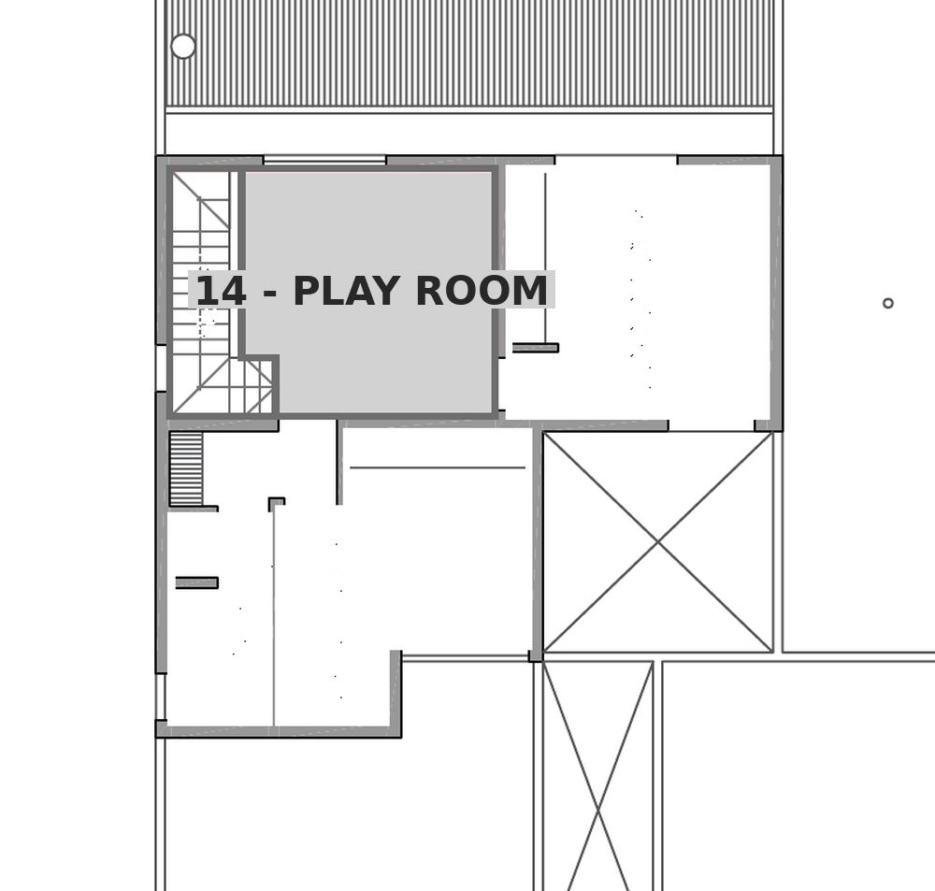

LOCAL 15 - Dormitorio Sur (PA) - altura 3.00 m
Nro | DESCRIPCION | DIMENSIONES (m) | AREA (m2) | FACTOR | PERDIDA CALOR (Kcal/h)
1 | VENTANA
 | PV04 | 2.06 x 3.00 | 6.18 | 60 | 370.8 | 2.06 | 3.00
2 | PAREDES EXTERIORES
 | AISLADAS (SE) | 4.05 x 3.00 | 12.15 | 20 | 243.0 | 4.05 | 3.00
 | AISLADAS (SO) | 3.50 x 3.00 | 10.50 | 20 | 210.0 | 3.50 | 3.00
 | INTERIORES (NO) | 4.05 x 3.00 | 12.15 | 25 | 303.8 | 4.05 | 3.00
 | INTERIORES (NE) | 3.50 x 3.00 | 10.50 | 25 | 262.5 | 3.50 | 3.00
3 | TECHOS O CIELORRASOS
 | TECHO NO AISLADO |  |  | 30
 | TECHO AISLADO | por croquis | 14.17 | 20 | 283.4
 | TECHO ENTREPISO |  |  | 15
4 | PISO
 | SOBRE TIERRA |  |  | 10
 | SOBRE LOCAL OCUPADO | por croquis | 14.17 | 15 | 212.6
5 | INFILTRACION |  | VOL. (m3)
 | UNA PARED EXTERIOR |  |  | 6
 | DOS PAREDES EXTERIORES | 14.17 m2 x 3.00 | 42.51 | 9 | 382.6
 | TRES O MAS PAREDES EXTERIORES |  |  | 12
6 | SUBTOTAL |  |  |  | 2268.7
7 | PERDIDA TOTAL | 2268.70 X 1.07 (FI) X 1 (FO) X 1 (FZ) |  |  | 2427.5
 | Carga de locales sin emisor
 | CARGA TOTAL A CUBRIR |  |  |  | 2427.5

 | Salto termico: dt = (te+ts)/2 - ti | 86 - 20 = 66 C
 | Kcal/h por elemento | 274.40
 | Elementos necesarios | 9
 | Ancho del radiador (cm) | 72
 | Radiador adoptado | Peisa Tropical 80-500

 | Ubicacion en planta de 15 - Dormitorio Sur
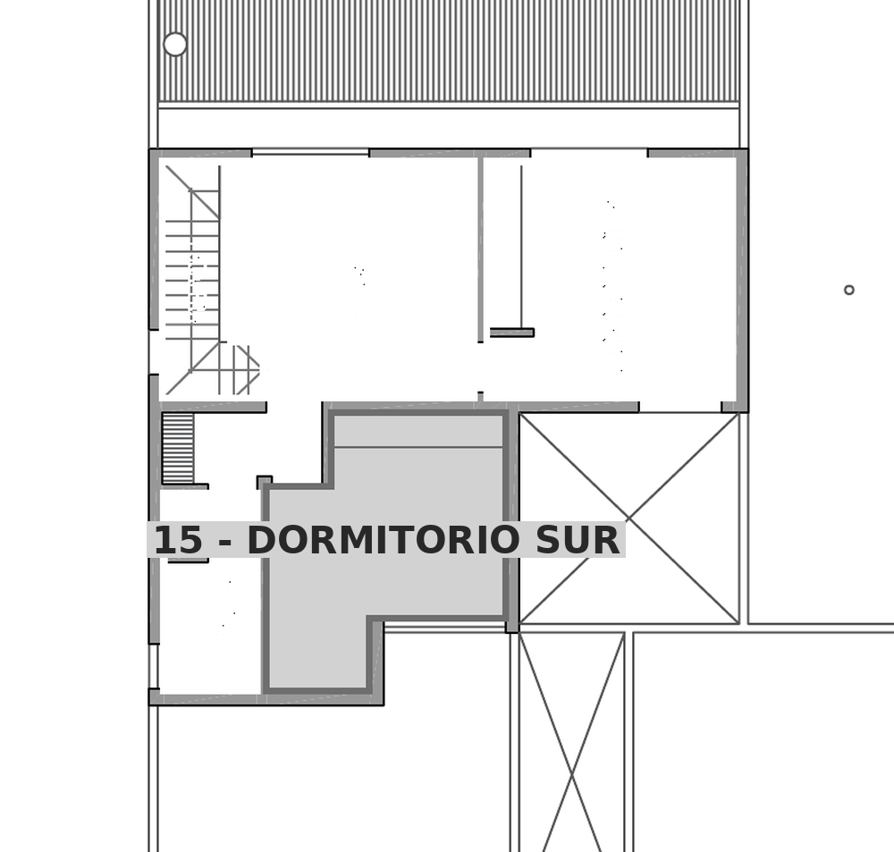

LOCAL 17 - Bano (PA) - altura 3.00 m
Nro | DESCRIPCION | DIMENSIONES (m) | AREA (m2) | FACTOR | PERDIDA CALOR (Kcal/h)
1 | VENTANA
 | VA03 | 0.75 x 2.52 | 1.89 | 60 | 113.4 | 0.75 | 2.52
2 | PAREDES EXTERIORES
 | AISLADAS (NE) | 2.20 x 3.00 | 6.60 | 20 | 132.0 | 2.20 | 3.00
 | AISLADAS (SE) | 1.60 x 3.00 | 4.80 | 20 | 96.0 | 1.60 | 3.00
 | INTERIORES (SO) | 2.20 x 3.00 | 6.60 | 25 | 165.0 | 2.20 | 3.00
 | INTERIORES (NO) | 1.60 x 3.00 | 4.80 | 25 | 120.0 | 1.60 | 3.00
3 | TECHOS O CIELORRASOS
 | TECHO NO AISLADO |  |  | 30
 | TECHO AISLADO | por croquis | 3.52 | 20 | 70.4
 | TECHO ENTREPISO |  |  | 15
4 | PISO
 | SOBRE TIERRA |  |  | 10
 | SOBRE LOCAL OCUPADO | por croquis | 3.52 | 15 | 52.8
5 | INFILTRACION |  | VOL. (m3)
 | UNA PARED EXTERIOR |  |  | 6
 | DOS PAREDES EXTERIORES | 3.52 m2 x 3.00 | 10.56 | 9 | 95.0
 | TRES O MAS PAREDES EXTERIORES |  |  | 12
6 | SUBTOTAL |  |  |  | 844.6
7 | PERDIDA TOTAL | 844.60 X 1.07 (FI) X 1 (FO) X 1 (FZ) |  |  | 903.7
 | Carga de locales sin emisor
 | CARGA TOTAL A CUBRIR |  |  |  | 903.7

 | Salto termico: dt = (te+ts)/2 - ti | 86 - 20 = 66 C
 | Kcal/h del toallero Scala/Domino 80 | 708
 | Kcal/h del toallero Scala/Domino 150 | 1315
 | Toalleros necesarios | 1
 | Toallero adoptado | Peisa Scala / Domino 150 (500 x 1500 mm)

 | Ubicacion en planta de 17 - Bano

